Hoja1
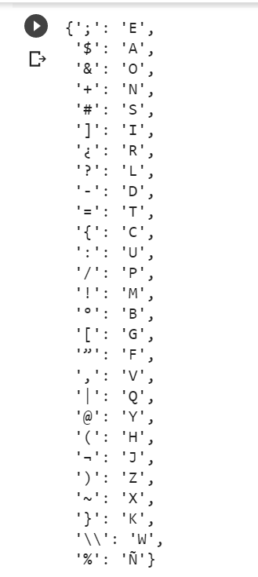
A | $
B
C | =
D
E | ; | ORGASIJATIOSEN | organizaciones
F |  | LEFES
G | [ | CAN | con
H | ( | OPERATIOSEN | Operaciones
I |  | LE TREAR US MAQOR | de crear un mejor
J |  | NUMISINDRO LE | Suministro de
K
L | {
M
N | #
O | &
P | /
Q | @
R | ¿
S
T | -
U
V
W
X | ~
Y
Z

